Cuartos
Cuartos de Final |  |  | Semifinal

Uruguay | 2 | 0
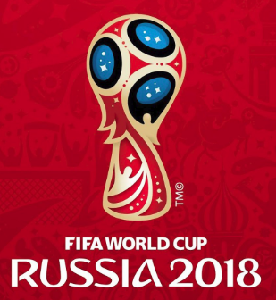
2018-07-06 |  |  | Francia | 57
10:00:00
Francia | 2 | 1

Brasil | 2


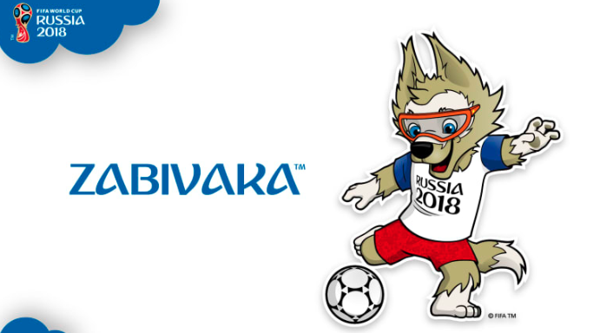
2018-07-06 |  |  | Bélgica | 58
14:00:00
Bélgica | 3

Rusia | 1

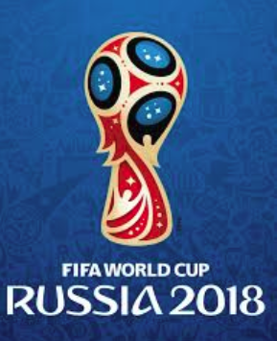
2018-07-07 |  |  | Croacia | 59
14:00:00
Croacia | 3

Suecia | 2

2018-07-07 |  |  | Suecia | 60
10:00:00
Inglaterra | 1

